固件配置确认
安信可固件定制信息确认函 |  |  |  |  |  | Ai-Thinker 固件编码：
订单信息 | 订单编号 | NA/(ESP8266 MQTT AT固件) |  |  | 销售人员 | NA
 | 公司全称 | NA/(ESP8266 MQTT AT固件) |  |  | 公司简称 | NA
 | 产品型号 | ESP-12S | 订单数目 | NA | 下单日期 | 2020-02-14
固件信息 | 名称 | NA_ESP-12S_DIO_32Mbit_2.0.0_20200214.bin
 | MD5 | 216BD48B7C5739EB1B10E6BCD95425EA
 | Flash大小 | 32Mbit | 固件合并分区表 | 16Mbit-C1 | 固件运行分区表 | 16Mbit-C1
 | OTA测试 | 否 | 运行模式 | DIO | 版本号 | 2.0.0
串口配置 | LOG端口 | UART1 | 波特率 | 115200 | 校验位 | None
 | 数据位 | 8 | 停止位 | 1 | HEX | 否
固件校验 (必须包含明确的唯一标识，如编译时间，自定义版本号等，无需截取过长、无法体现固件唯一性的信息) | 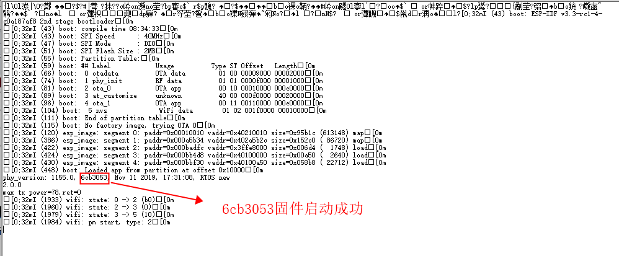 启动信息 (可使用图片)
 | 功能验证 (需实物测试)
 | 特殊指令
 | 指令回复
客户确认 | 填写人 (手写或盖章有效) | NA/(ESP32 MQTT AT固件) |  |  | 日期：2020-2-14
 | 工程确认 (手写或盖章有效) | NA/(ESP8266 MQTT AT固件) |  |  | 日期：2020-2-14
安信可 接收确认 | 接收人 (手写或盖章有效) |  |  |  | 日期：
注意：签字即代表您已阅读并同意《安信可ESP8266量产固件生成标准 V0.8》文档
本函由安信可销售人员填写订单信息后发出，经客户填写固件信息、串口配置、固件校验、备注信息、包装方式后签字传真回执，安信可工程部门确认固件无误签字后，交给生产部门签字接收后方可交付各相关部门，必须三方签字方可生效。

备注：
MD5 | MD5代表固件的唯一性，如固件重新编译后，MD5值也会发生变化
Flash大小 | 根据固件实际大小或者云端升级后所需的存储空间大小选择对应的Flash。
固件合并分区表 | 固件编译后的结果为多个零碎文件，需合成一个完整的文件。合成固件时要选择分区表必须同固件运行分区表一致。
固件运行分区表 | 固件在编译时需要设置分区表，该分区表需要与合并固件时的配置相同，固件才能正确运行。 若果固件在编译时设置分区表与合并时设置的分区表不一致，需要在烧录时强制将二者改为一致，固件才能运行。
OTA测试 | OTA测试作为FQC抽检项目，非全检项目，此测试需提供：升级固件，操作指引文件。
运行模式 | 常用运行模式有“QIO、DIO、DOUT”，请选择固件对应的运行模式，建议默认选择“DOUT"，此模式需同 Ai-Thinker Firmware Tools 软件读取的一致。
版本号 | 若无自己的版本号，请填写SDK版本号。
LOG端口 | ESP8266有2个串口，其中UART1(GPIO2)只能发送数据；ESP32有3个串口，默认使用 UART0。
波特率 | 常用波特率有：9600、74880和115200，若为其它波特率，请手动输入
校验位 | 默认为 None。 数据位：默认为 8。 停止位：默认为 1。 HEX：默认为否。
启动信息 | 启动信息需在正确的“端口”、“波特率”下才可正确的显示出现。打印信息必须有唯一性，只需择取最重要的一段输入或贴上，无需输入或复制太长无用的启动信息。建议采用固件的版本号或者编译时间作为启动信息。
功能验证 | 需要客户提供完整的功能样机、环境搭建、测试方法、步骤、升级后的效果等。
特殊指令 | 用于满足客户在出厂前的一些特殊配置需求或验证需求，在产品测试时，量产系统会将该条指令发送给模组。
指令回复 | 请输入发送上条特殊指令后固件的回复信息

